Sheet1
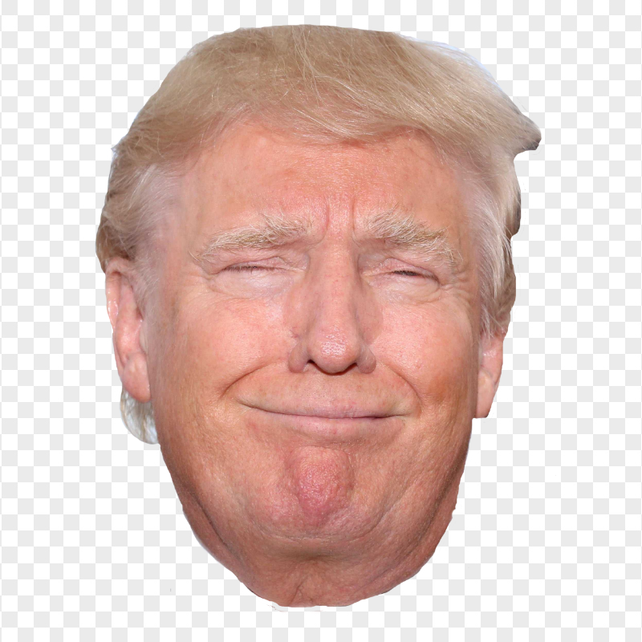
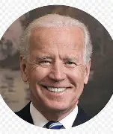
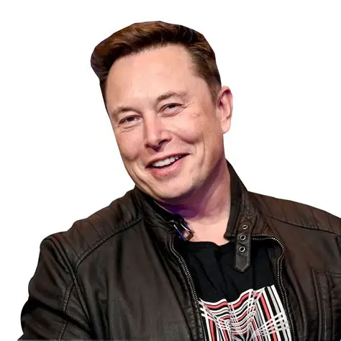
 | 学生信息表
 | 姓名 | 班级 | 学号 | 图片: | 图片: | 图片:
1 | Trump | 360 | 12415
2 | Biden | 360 | 360
3 | Musk | 360 | 911

